Sheet1
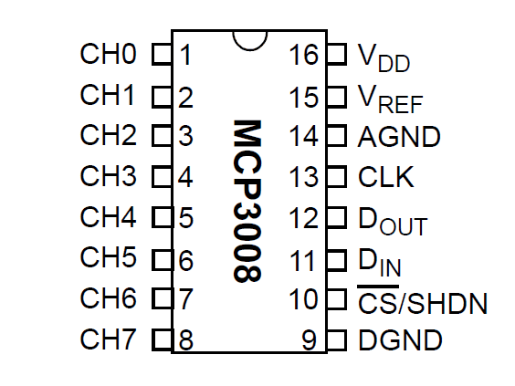
Färg | svart | vit | lila | grön | röd | brun
GPIO | 4 | 5 | GROUND | 6 | 10 (CE0 SPI) | 11 (CE1 SPI)
PIN | 16 | 18 | 20 | 22 | 24 | 26

Pin | Function | Color
1 | CH0
2 | CH1 | Sensor-
3 | CH2
4 | CH3
5 | CH4
6 | CH5
7 | CH6
8 | CH7
9 | DGND | PS-
10 | CS/SHDN | brun
11 | Din | grön
12 | Dout | lila
13 | CLK | vit
14 | Agnd | svart |  | svart-röd, condensator
15 | Vref | röd
16 | Vdd | röd

